Table 1
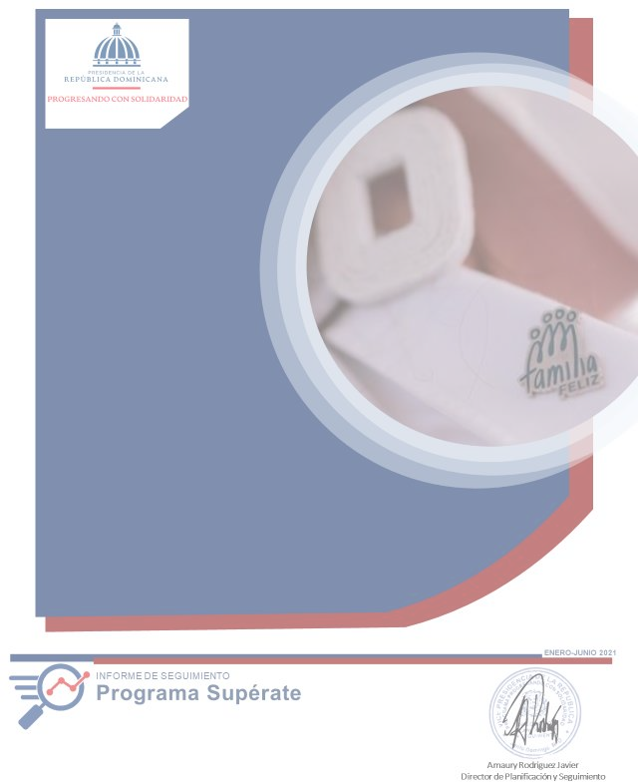

SUPÉRATE
Siglas usadas frecuentemente en el informe:
ADESS | Administradora de Subsidios Sociales
BID | Banco Interamericano de Desarrollo
BM | Banco Mundial
BPB | Bebé Piénsalo Bien
BIJRD | Biblioteca Infantil y Juvenil de la República Dominicana
CCPP | Centros de Capacitación y Producción Progresando
CTC | Centros Tecnológicos Comunitarios
CTRIS | Comités Técnicos Regionales Inter Sectoriales
DVI | Dirección de Vinculación Interinstitucional
FAO | Food and Agriculture Organization of the United Nations (Por sus siglas en inglés)
FMI | Fondo Monetario Internacional
END | Estrategia Nacional de Desarrollo
GCPS | Gabinete de Coordinación de Políticas Sociales
NNA | Niñas, niños y adolescentes
ODS | Objetivos Desarrollo del Milenio
PNUD | Programa de las Naciones Unidas para el Desarrollo
RC | Reportes Comunitarios
SIGOB | Sistema de Metas Presidenciales Gobierno
SIPS | Sistema de información Progresando con Solidaridad
TI | Tecnologías de la Información
TIC’s | Tecnologías de la Información y la Comunicación
TMC | Transferencia Monetarias Condicionadas
Contenido INTRODUCCIÓN 5 1. Perfil institucional 6 1.1. Política de Calidad 7 1.2. Visión 7 1.3. Misión 7 1.4. Valores 8 1.5. Productos y servicios ofertados 9 1.5.1.Transferencias Monetarias Condicionadas (TMC) y Subsidios Focalizados (SF) 9 1.5.2. Acompañamiento sociofamiliar 11
2. Resultados de las intervenciones del programa superate 14 2.1 Transferencias monetarias condicionadas (TMC) 14
3. Resultados según componentes de intervención 19 3.1. Identificación 19 3.2. Salud integral 20 3.3. Seguridad alimentaria, nutrición y generación de ingresos 21 3.4. Formación humana y conciencia ciudadana 22
INTRODUCCIÓN
Este informe de seguimiento presenta los resultados alcanzados y las actividades correspondientes al primer semestre de 2021 realizadas por los departamentos y regionales. En ese sentido, se muestran los avances ejecutados por las áreas operativas y de apoyo del Programa Supérate.
Las acciones realizadas tuvieron como marco de referencia los marcos estratégicos y operativos del Programa durante el período anteriormente citado. Ha sido desarrollado con base a las informaciones del Sistema de Información Progresando con Solidaridad (SIPS), así como por los informes remitidos por los Directores, Encargados de Área y Directores Regionales.
La ejecución fue realizada en función de los objetivos institucionales, tomando como fundamento las principales actividades y tareas ejecutadas por cada dirección y departamento de Supérate. Estas actividades están alineadas a los tres (3) Ejes Estratégicos definidos: "Mitigar la pobreza, aumentar el bienestar de las familias pobres de la República Dominicana" y "Fortalecimiento Institucional"; a través de los componentes: Transferencia, Acompañamiento Socio-Educativo, Identificación, Educación, Salud Integral, Seguridad Alimentaria y Generación de Ingresos, Formación Humana y Conciencia Ciudadana, Habitabilidad y Protección del Medio Ambiente, Acceso a la Tecnología de la Información y, la Capacitación y Fortalecimiento Institucional de Progresando con Solidaridad, de igual manera que las acciones ejecutadas por las Direcciones Regionales.
1. Perfil institucional
El Programa Supérate es un programa de la presidencia de la República y es parte de la Red de Protección Social del Gobierno, tiene como objetivo fundamental implementar una estrategia de lucha integral contra la pobreza en la República Dominicana. Supérate surge mediante el Decreto n.º 377-21, en sustitución del Programa Progresando con Solidaridad, resultante de la fusión de dos programas: Progresando y Solidaridad, mediante Decreto n.º 488-12 del 21 de agosto de 2012.
Supérate, como principal programa de protección social del Gobierno dominicano, integra transferencias monetarias condicionadas, acompañamiento socioeducativo y vinculación con programas, proyectos y servicios del Estado, articulados en acciones que se fundamentan en los siguientes componentes: Identificación, Salud Integral, Educación, Formación Humana y Conciencia Ciudadana, Seguridad Alimentaria, Nutrición y Generación de Ingresos, Habitabilidad y Protección del Medioambiente y Acceso a las Tecnologías de Ia Información y Comunicación (TIC).
Este Programa aplicará una estrategia renovada e integral de lucha contra la pobreza que tendrá como objetivos:
1. Mejorar la calidad de vida de los hogares participantes y sus miembros mediante su inclusión social y la garantía de sus derechos para que puedan acceder al tipo de vida que valoran.
2. Implementar acciones afirmativas transformadoras a favor de los grupos que tradicionalmente han estado más excluidos de los procesos de desarrollo socioeconómico en el país.
3. Facilitar la construcción de capacidades para la empleabilidad y el emprendimiento productivo de las familias participantes, a En de impulsar su inclusión, autonomía y resiliencia económica.
4. Consolidar un sistema de apoyos y acompañamiento para conectar a los hogares participantes y sus miembros con los servicios claves y las oportunidades que necesitan para salir de la pobreza.
5. Propiciar el empoderamiento y conciencia de derechos de las personas participantes, para que puedan ser agentes de su propio desarrollo.
1.1. Política de Calidad
Asumimos el compromiso con: • El desarrollo sostenible y en valores de las familias en situación de pobreza de nuestro país, para mejorar su calidad de vida.
• La reducción de la brecha digital y del conocimiento, para satisfacer las necesidades de la población vulnerable, a través del uso de las Tecnologías de la Información y Comunicación (TIC).
• El mejoramiento sostenido de nuestros procesos educativos, de desarrollo humano e integral, subsidios sociales y transferencias condicionadas.
• La igualdad de género, la responsabilidad social y la protección del medioambiente, en el marco de las leyes y requisitos aplicables.
• La mejora continua del Sistema de Gestión Integrado.
1.2. Visión
Ser referente regional en la ejecución de políticas inclusivas de protección social.
1.3. Misión
Crear condiciones favorables para el desarrollo integral de las familias que viven en situación de vulnerabilidad y pobreza.
1.4. Valores
• Transparencia: Gestionamos nuestros procesos apegados a las normativas nacionales e internacionales de acceso a la información pública y la rendición de cuentas.
• Innovación: Optimizamos continuamente nuestros procesos, servicios, productos y proyectos por medio de los distintos sistemas de gestión para poder reducir brechas, apoyados en las mejores herramientas y capacidades.
• Equidad: Promovemos espacios de igualdad de oportunidades entre hombres, mujeres y grupos en situación de vulnerabilidad.
• Sostenibilidad: Incentivamos la generación de capacidades para lograr el equilibrio social, económico y ambiental de las familias integradas a la institución.
• Empatía: Nos identificamos con las diversas realidades de las familias y comunidades participantes mediante la búsqueda de soluciones colectivas a sus condiciones socioeconómicas.
1.5. Productos y servicios ofertados
1.5.1. Transferencias Monetarias Condicionadas (TMC) y SubsidiosFocalizados (SF)
Las Transferencias Monetarias Condicionadas (TMC) son tres:
• Aliméntate se otorga una transferencia económica mensual de mil seiscientos cincuenta pesos (RD$1,650.00). Es condicionada para los hogares con niños menores de 5 años y/o mujeres embarazadas a la asistencia a los servicios de salud de acuerdo al protocolo y el esquema de salud del Ministerio de Salud Pública.
• Aprende se otorga una transferencia económica mensual, pagada bimestralmente, durante el período de clases un monto de trescientos pesos (RD$300) a jefes/as de familias beneficiarias por cada hijo, hasta un máximo de cuatro, en edades comprendidas entre 6 y 16 años, matriculados desde primero (1°) hasta sexto (6°) grado de educación básica. Está condicionada y entregada únicamente a los hogares con niños o niñas en edad escolar matriculados y que evidencian una asistencia mínima de un 80% a la escuela.
• Avanza es un incentivo mensual pagado bimestralmente, se encuentra condicionado a que los adolescentes y jóvenes estén matriculados y asistiendo en más de un 80% al nivel secundario, los montos son transferidos según el nivel en el que están los miembros del hogar, conforme el siguienteesquema:

Table 8
3. RESULTADOS SEGÚN COMPONENTES DE INTERVENCIÓN
3.1. IDENTIFICACIÓN
Indicador de Producto:
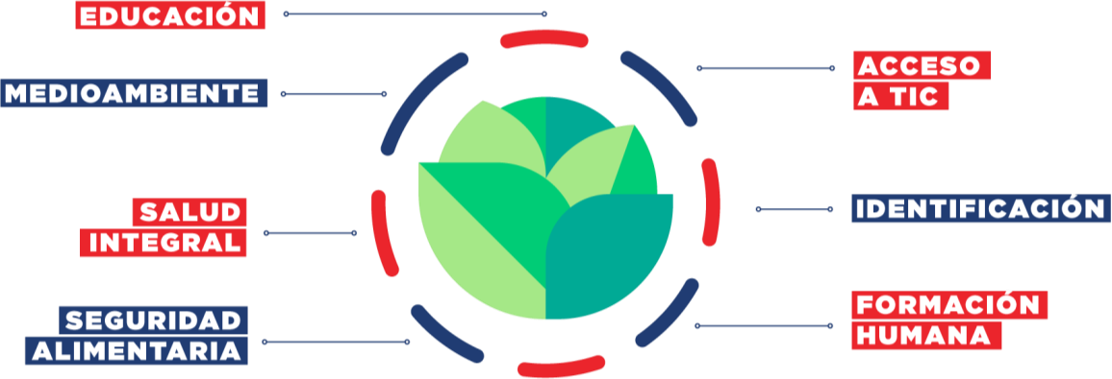
Miembros indocumentados de hogares participantes adquieren documentos de identidad.

Meta | RESULTADOS | %
2 Taller de reforzamiento y capacitación a los gestores de documentación de las 14 provincias de Progresando Unidos. | 4 | 100%
250 de miembros indocumentados de familias Prosoli pertenecientes a las 14 provincias de Progresado Unidos que concluyen el proceso de documentación. | 480 | 100%
200 Miembros indocumentados de familias Prosoli reciben acompañamiento para obtener sus documentos de identidad. | 209 | 100%
100 miembros indocumentados de familias Prosoli concluyen el proceso de documentación. | 110 | 100%

